使い方
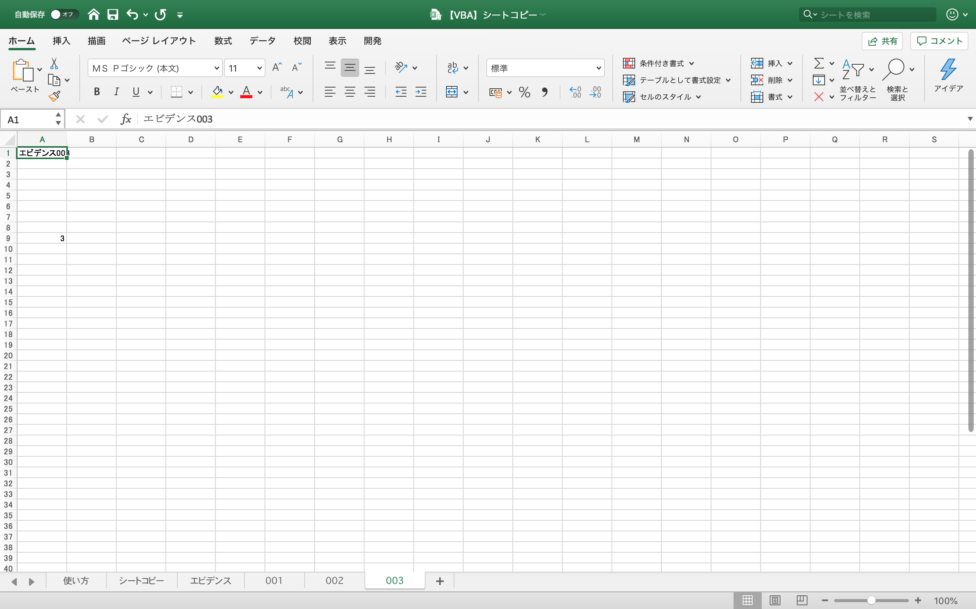
使い方
１．シート「シートコピー」ページで、下記を記載する。
・ケース番号（A1セルより下の列）

２．上記（１．）を記載後、ケースを選択して「sheetCopy」ボタンをクリックする。

※注意点
・コピー済みのシートがあると、エラーとなる（同じ番号が存在する場合、エラー）。

 | ↓ケースを選択

 | ↓「sheetCopy」ボタンを押下

